キャラ作成画面
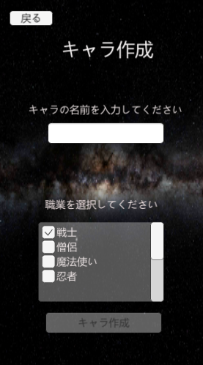
大項目 | 中項目 | 小項目 | 入力 | 出力 | 初回テスト実施日 | 結果 | テスト合格日 | エビデンス番号
キャラ一覧画面 | ボタン | 戻るボタン | 戻るボタン押下 | タイトル画面に遷移 | 2021-07-28 | OK | 2021-07-28 | 1，2
 | 画面表示 | 画面表示 |  |  | 2021-07-28 | OK | 2021-07-28
 | ボタン | キャラボタン | キャラボタン押下 | 該当キャラのステータス画面へ遷移 | 2021-07-28 | OK | 2021-07-28 | 3，4
 | ボタン | キャラ作成ボタン | キャラ作成ボタン押下 | キャラ作成画面へ遷移 | 2021-07-28 | OK | 2021-07-28 | 5、6

エビデンス
1
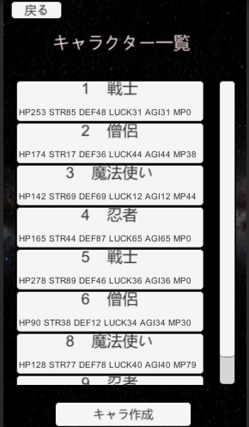

2
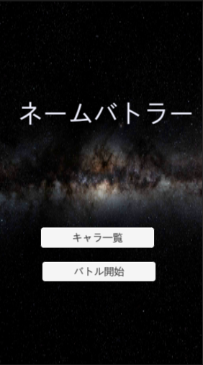

3

4
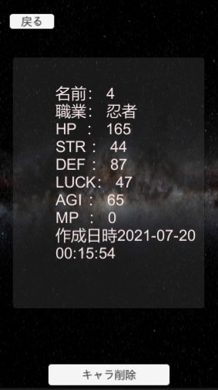

5

6

画面表示
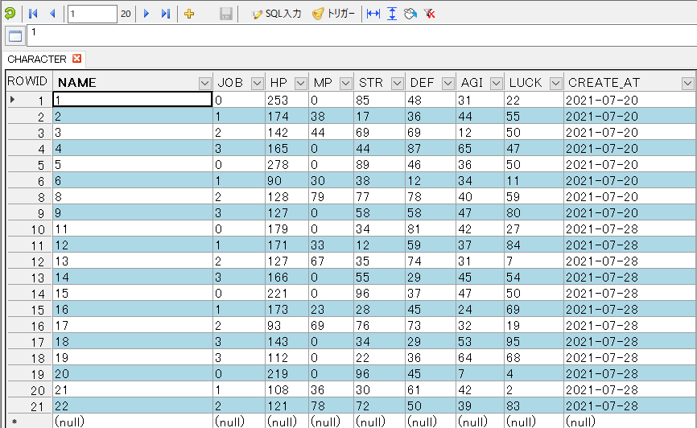
画面 | 項目 | 機能
キャラ一覧画面 | 画面表示 | DBのキャラのステータスを表示する

確認項目 | 名前
 | ジョブ
 | HP
 | STR
 | DEF
 | LUCK
 | AGI
 | MP

実行テスト1 | キャラ一覧画面開始 | DBのキャラのデータが正しく表示される

エビデンス | 1、2、3、4
1
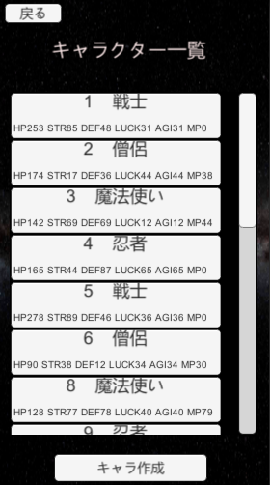

2
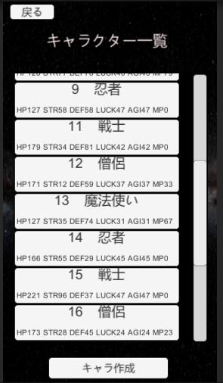

3
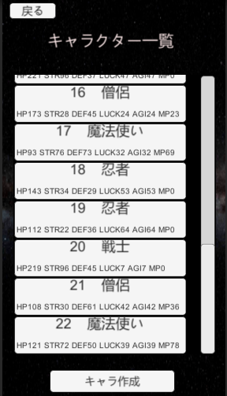

4

